상품제안서
애니존 무선 손목보호 버티컬 마우스 | 상품코드: S37437

 |  |  |  |  |  |  | 02-713-8555 | www.synergygift.co.kr
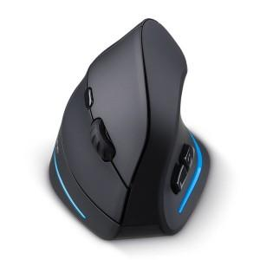

【상세/제작정보】 | 편안한 손목상태를 유지하여 터널증후군을 방지하는 버티컬마우스

【인쇄/포장옵션】 | 실크 / 포장지포장

【공급단가】 | 수량 | 50~ | 100~ | 500~ | 1,000~ | 2,000~
*VAT별도 | 단가 | 19,500원 | 19,200원 | 18,750원 | 18,000원 | 17,250원

【상품 URL】 | https://www.synergygift.co.kr:443/src/goods_detail.php?gdno=37437

